S.4.STOLARSKI
RB | OPIS STAVKE | JEDINIČNA MJERA | OBRAČUN KOLIČINA | JEDINIČNA CIJENA | UKUPNA CIJENA | NAPOMENE

S. | STUBIŠTE

 | NAPOMENA: skela uključena u cijene pripadajućih radova za koje se koristi.

S.4. | STOLARSKI RADOVI

S.4.1 | Obrada vrata vjetrobrana i nadsvjetla
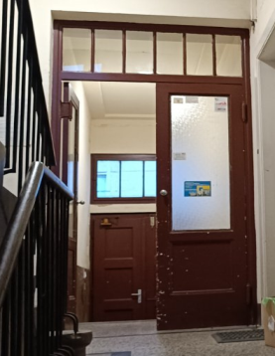
 | U stavku uključeno skidanje boje, sanacija oštećenja (kitanje), brušenje, ličenje ploha bojom za drvo, ličenje čeličnih elemenata bojom za metal.
 | U cijenu uključeni svi potrebni pretpremazi, odnosno premazi i impregnacije sukladno uputama proizvođača.

 | Dimenzije vrata: 140x220
 | Dimenzije nadsvjetla: 140x50

 | Obračun za komplet obnovljena vrata vjetrobrana | komplet | 1.00 | 2,000.00 | 2,000.00

S.4. | STOLARSKI RADOVI UKUPNO |  |  |  | 2,000.00

F.3.STOLARSKI
RB | OPIS STAVKE | JEDINIČNA MJERA | OBRAČUN KOLIČINA | JEDINIČNA CIJENA | UKUPNA CIJENA | NAPOMENE

F. | FASADA

F.3. | STOLARSKI RADOVI

F.3.1 | Obrada ulaznih vrata i nadsvjetla
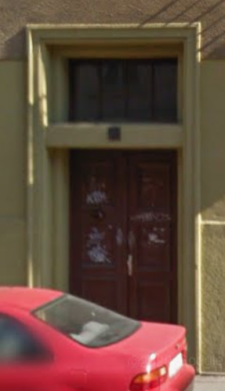
 | U stavku uključeno skidanje boje, sanacija oštećenja (kitanje), brušenje, ličenje ploha bojom za drvo, ličenje čeličnih elemenata bojom za metal.
 | U cijenu uključeni svi potrebni pretpremazi, odnosno premazi i impregnacije sukladno uputama proizvođača.

 | Dimenzije vrata: 140x270
 | Dimenzije nadsvjetla: 140x80

 | Obračun za komplet obnovljena ulazna vrata | komplet | 1.00 | 2,000.00 | 2,000.00

F.3. | STOLARSKI RADOVI UKUPNO |  |  |  | 2,000.00

